关系图
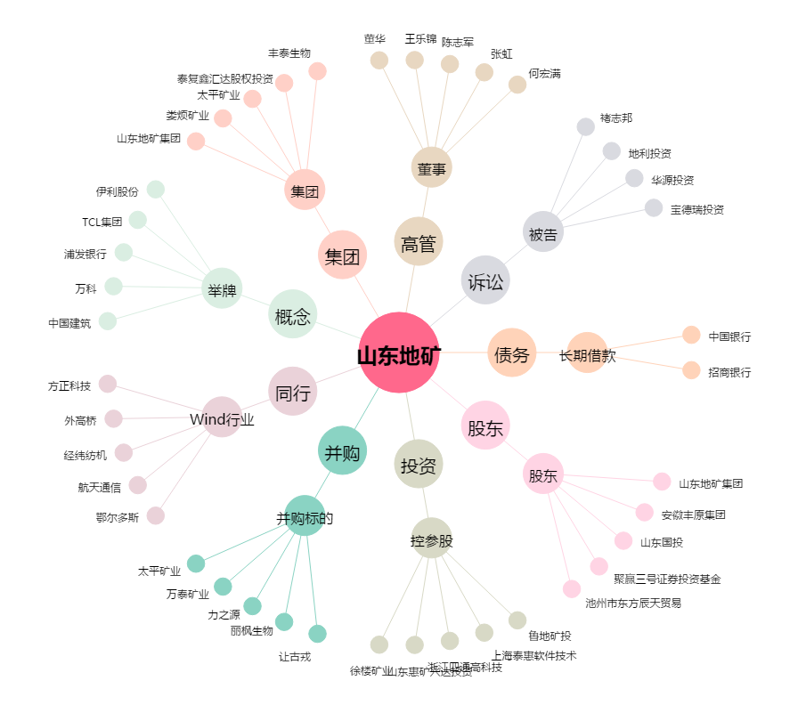
山东地矿[000409.SZ] - 关系概览图

